33
 |  |  | 国勢調査 33

土地
気象
人口
国勢調査
経済
センサス
商業統計
調査
工業統計
調査
農 業
行財政
議会
区施設利用状況
区民相談
衛生
環境
土木施設
みどり
区民の
くらし
関連
警察
消防
防災
特別区勢
一覧
練馬区勢
図表

３ |  | 国勢調査

 | 国勢調査による世帯数と人口の推移、年齢別の構成、昼間人口、将来予測など

福祉
社会保障
教育

37
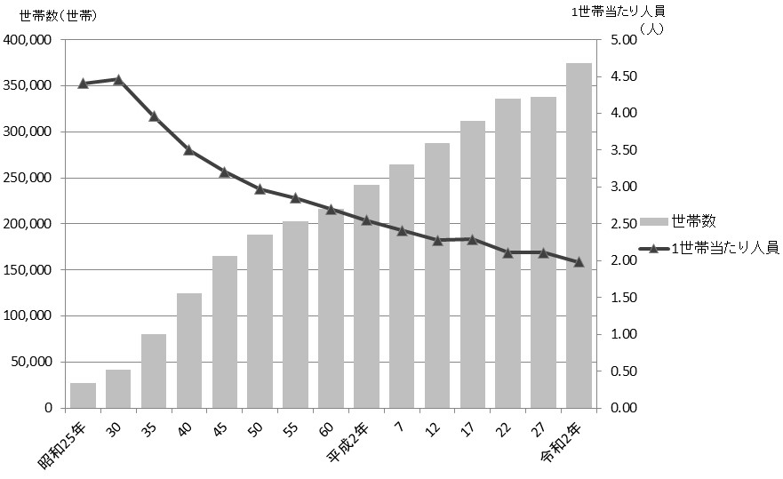
 | 国勢調査 37

図10 世帯数および１世帯当たり人員の推移【表16関連】

45
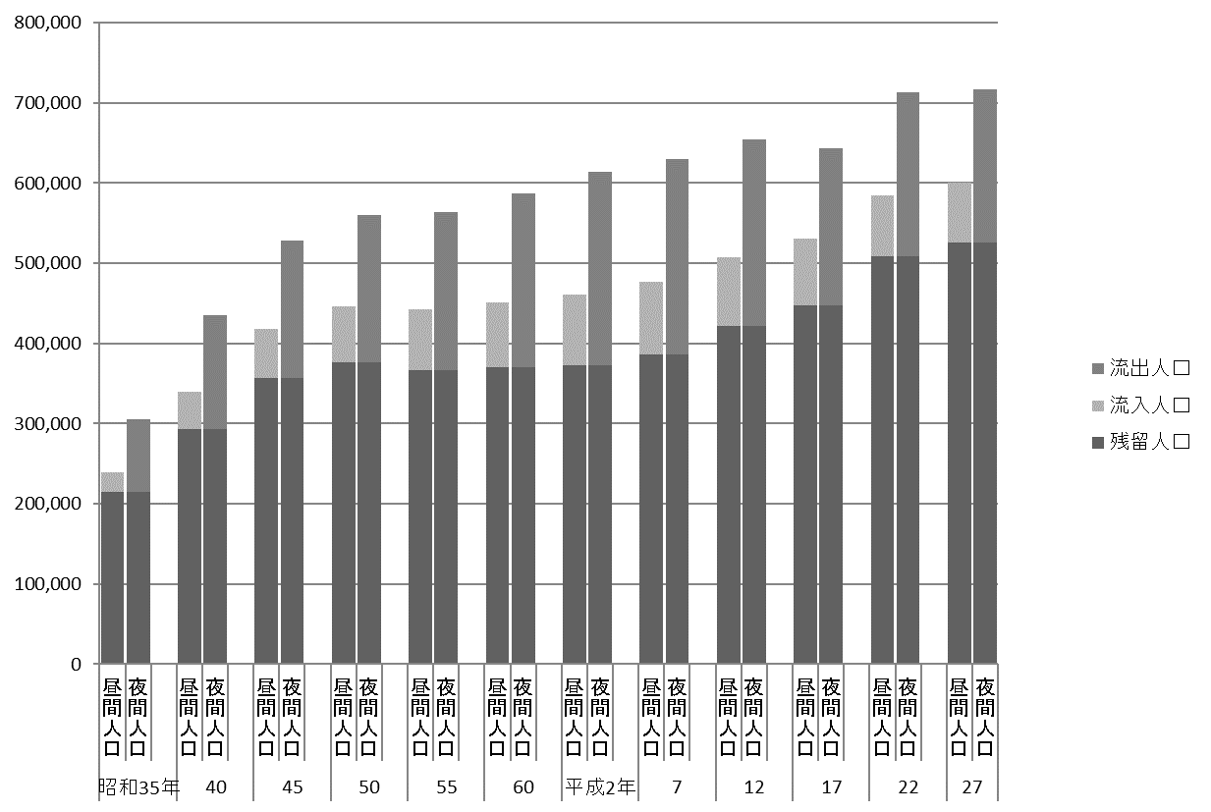
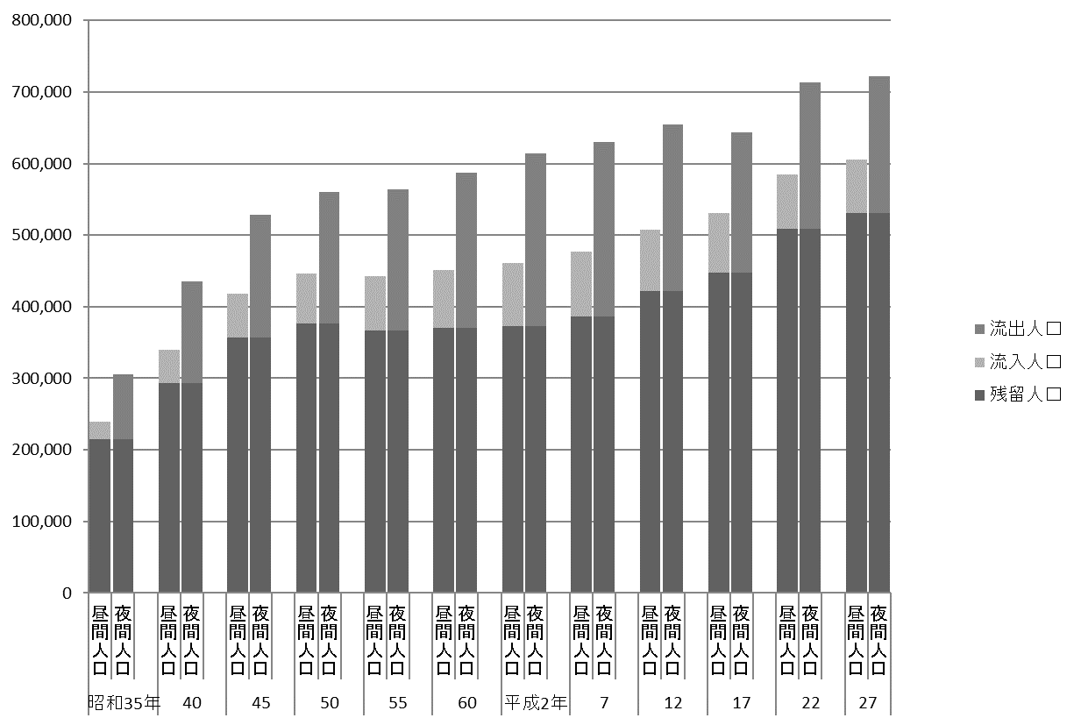
 | 国勢調査 45

図11 昼間人口および夜間人口の推移【表22関連】

46
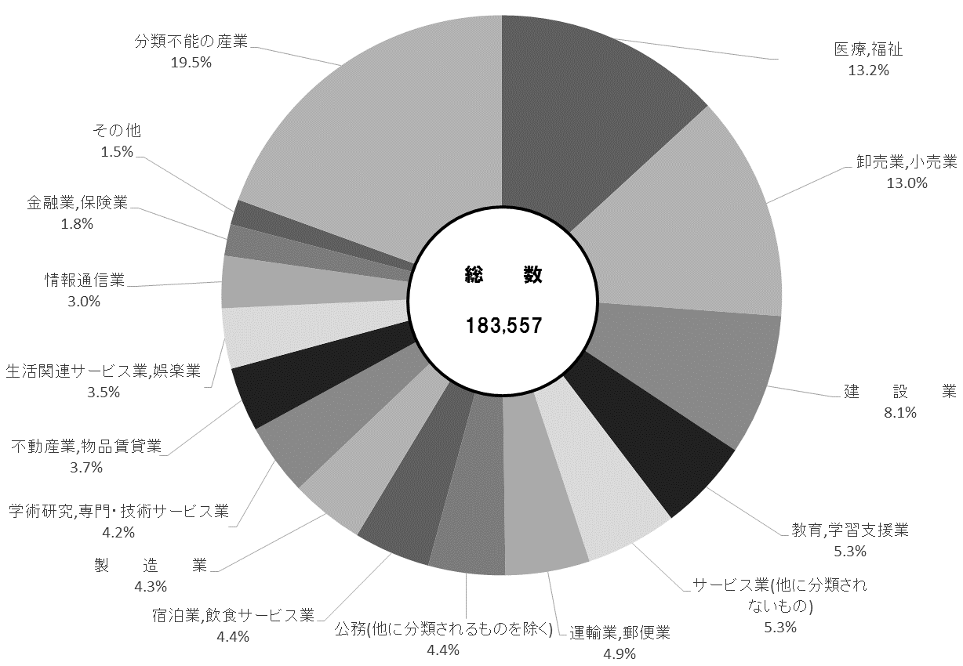
46 国勢調査

表23 昼間人口等別・産業大分類別就業者数
 |  |  |  |  |  |  |  |  |  | (平成27年10月１日現在)
産業大分類 |  |  |  |  | 昼間人口 における就業者 （区内就業者） | 夜間人口 （常住人口） における就業者 | 流入就業者 | 流出就業者 | 流出超過就業者

 |  |  |  |  | ①＋②－③ | ① | ② | ③ | ③－②

 | 総数 |  |  |  | 183,557 | 284,146 | 64,188 | 164,777 | 100,589

 | 第１次産業 |  |  |  | 1,165 | 1,157 | 160 | 152 | △ 8
 |  | 農業,林業 |  |  | 1,165 | 1,154 | 160 | 149 | △ 11
 |  |  |  | うち農業 | 1,162 | 1,144 | 160 | 142 | △ 18
 |  | 漁 業 |  |  | － | 3 | － | 3 | 3

 | 第２次産業 |  |  |  | 22,766 | 38,010 | 10,350 | 25,594 | 15,244
 |  | 鉱業,採石業,砂利採取業 |  |  | 2 | 45 | － | 43 | 43
 |  | 建 設 業 |  |  | 14,952 | 16,483 | 6,724 | 8,255 | 1,531
 |  | 製 造 業 |  |  | 7,812 | 21,482 | 3,626 | 17,296 | 13,670

 | 第３次産業 |  |  |  | 123,924 | 205,166 | 52,369 | 133,611 | 81,242
 |  | 電気・ガス・熱供給・水道業 |  |  | 494 | 977 | 356 | 839 | 483
 |  | 情報通信業 |  |  | 5,515 | 23,852 | 2,466 | 20,803 | 18,337
 |  | 運輸業,郵便業 |  |  | 8,930 | 10,530 | 4,634 | 6,234 | 1,600
 |  | 卸売業,小売業 |  |  | 23,896 | 37,911 | 9,548 | 23,563 | 14,015
 |  | 金融業,保険業 |  |  | 3,341 | 11,979 | 2,082 | 10,720 | 8,638
 |  | 不動産業,物品賃貸業 |  |  | 6,830 | 10,452 | 1,866 | 5,488 | 3,622
 |  | 学術研究,専門・技術サービス業 |  |  | 7,634 | 16,477 | 1,945 | 10,788 | 8,843
 |  | 宿泊業,飲食サービス業 |  |  | 8,109 | 13,433 | 2,632 | 7,956 | 5,324
 |  | 生活関連サービス業,娯楽業 |  |  | 6,396 | 9,262 | 2,255 | 5,121 | 2,866
 |  | 教育,学習支援業 |  |  | 9,779 | 14,582 | 5,034 | 9,837 | 4,803
 |  | 医療,福祉 |  |  | 24,159 | 26,794 | 10,391 | 13,026 | 2,635
 |  | 複合サービス事業 |  |  | 1,029 | 1,076 | 531 | 578 | 47
 |  | サービス業(他に分類されないもの) |  |  | 9,680 | 18,042 | 3,754 | 12,116 | 8,362
 |  | 公務(他に分類されるものを除く) |  |  | 8,132 | 9,799 | 4,875 | 6,542 | 1,667

 | 分類不能の産業 |  |  |  | 35,702 | 39,813 | 1,309 | 5,420 | 4,111

注 |  | ： | 15歳以上の数値である。
資料 |  | ： | 総務省統計局「平成27年国勢調査報告」

図12 昼間人口における就業者数【表23関連】

